План объёма работ
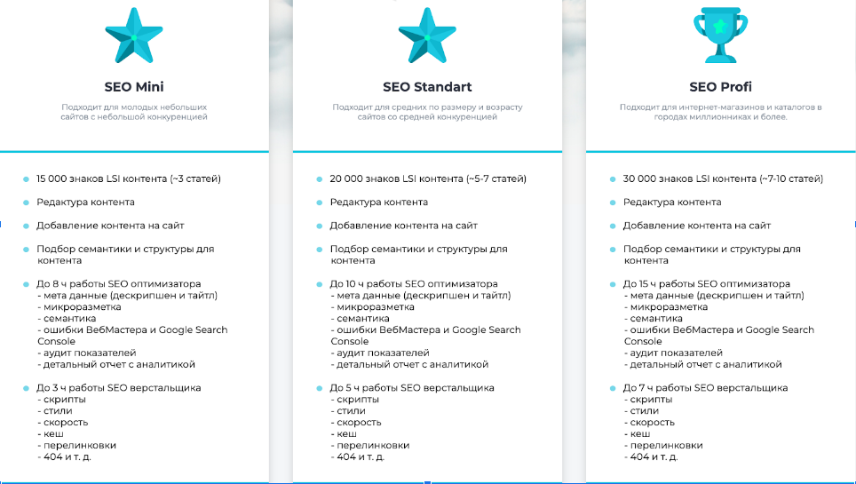
 | Текущий объем работ: |  |  | Реализуем за период: |  |  | Часов в пакете:
 | Часов | 173.3 | ч | SEO Mini | 15 | месяцев | 16
 | Контена | 214000 | знаков | SEO Standart | 11 | месяцев | 22
 | Ссылок | 230 | ед | SEO Profi | 8 | месяцев | 32
 |  |  |  | Crowd - 20 | 9.2 | месяцев | 25
 | Всего часов с учетом контента: | 245

 |  | Тип работ | Комментарий | Работы с сайтом | SEO пакет (контент) | SEO пакеты (ссылки) | Итого в месяц

1 | Апрель | Контент + ссылки |  |  | 65000 | 19000 | 84000
2 | Май | Контент + ссылки |  |  | 65000 | 19000 | 84000
3 | Июнь | Контент + ссылки |  |  | 65000 | 19000 | 84000
4 | Июль | Контент + ссылки |  |  | 65000 | 19000 | 84000
5 | Август | Контент + ссылки |  |  | 65000 | 19000 | 84000
6 | Сентябрь | Контент + ссылки |  |  | 65000 | 19000 | 84000
7 | Октябрь | Контент + ссылки |  |  | 65000 | 19000 | 84000
8 | Ноябрь | Контент + ссылки |  |  | 65000 | 19000 | 84000
9 | Декабрь | Контент + ссылки |  |  | 65000 |  | 65000
10 | Январь | Контент + ссылки |  |  | 65000 |  | 65000
11 | Февраль | Контент + ссылки |  |  | 65000 |  | 65000
12 | Март
13 | Апрель
14 | Май
15 | Июнь

 |  | SEO пакеты (контент):

 | Наша рекомендация | SEO Mini | 39000
 |  | SEO Standart | 49000
 |  | SEO Profi | 65000

 |  | SEO пакеты (ссылки):
 | Наша рекомендация | Crowd - 20 | 19000 | Бонус +5 премиум ссылок в месяц
 |  | Crowd - 50 | 31000

 |  | https://prakopenko.com/seo/

